Figure 34.1
34.1 - Écarts de scores entre filles et garçons en mathématiques aux évaluations nationales exhaustives de 2024
■ Évaluation nationale exhaustive
Enquête sur échantillon

Lecture : en 2024, l’écart de scores des filles et des garçons de CP est de 4 points de score standardisé en faveur des filles en début d’année, et de 10 points en faveur des garçons en milieu d’année.
Champ : France + COM (hors Nouvelle-Calédonie et Wallis-et-Futuna) pour les évaluations nationales, France pour le Panel PS, public et privé sous contrat.
Source : DEPP, évaluations nationales exhaustives de 2024 et Panel petite section 2021 (évaluation passée en début d'année 2022).

Année | Niveau | d_cohen | Écart-type
 |  |  | Filles | Garçons | Rapport F/G
2022 | Panel PS 2022 | 16 | 47 | 52 | 1.09
2024 | CP 2024 | 5 | 47 | 52 | 1.12
2024 | Mi-CP 2024 | -10 | 49 | 51 | 1.03
2024 | CE1 2024 | -19 | 49 | 50 | 1.02
2024 | CE2 2024 | -23 | 49 | 50 | 1.02
2024 | CM1 2024 | -29 | 49 | 50 | 1.03
2024 | CM2 2024 | -32 | 49 | 49 | 1.00
2024 | 6e 2024 | -21 | 50 | 56 | 1.12
2024 | 4e 2024 | -18 | 47 | 53 | 1.13
2024 | 2de 2024 | -21 | 53 | 58 | 1.08

Figure 34.2
34.2 - Part de filles en classe de terminale dans une sélection de séries ou de spécialités à la rentrée 2024 (en %)
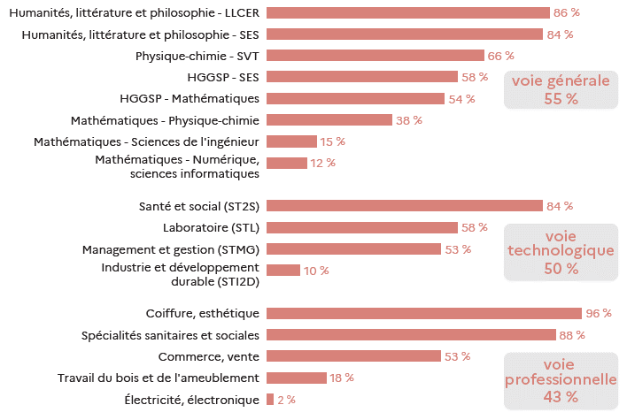

 |  |  | L’état de l’École 2025, DEPP
Lecture : dans la combinaison de spécialités de la voie générale « humanités littérature et philosophie - LLCER », 86 % des élèves sont des filles.
Champ : France. public + privé sous contrat.
Source : DEPP, système d’information Scolarité.

 |  | 2024
Voie générale | Humanités littérature et philosophie - LLCER | 86%
 | HLP, SES | 84%
 | HGGSP - Humanités, littérature et philosophie | 77%
 | HGGSP - LLCER | 71%
 | LLCER - SES | 69%
 | Physique-chimie - SVT | 66%
 | SVT - SES | 63%
 | Mathématiques - SVT | 59%
 | HGGSP - SES | 58%
 | Ensemble | 55%
 | HGGSP - Mathématiques | 54%
 | Mathématiques - SES | 46%
 | Mathématiques - Physique-chimie | 38%
 | Mathématiques - Sciences de l’ingénieur | 15%
 | Mathématiques - Numérique, sciences informatiques | 12%
Voie technologique | Santé et social (ST2S) | 84%
 | Laboratoire (STL) | 58%
 | Management et gestion (STMG) | 53%
 | Ensemble | 50%
 | Industrie et développement durable (STI2D) | 10%
Voie professionnelle | Coiffure, esthétique | 96%
 | Spécialités sanitaires et sociales | 88%
 | Commerce, vente | 53%
 | Accueil, hôtellerie, tourisme | 50%
 | Ensemble | 43%
 | Agro-alimentaire, alimentation, cuisine | 37%
 | Transport, manutention, magasinage | 20%
 | Travail du bois et de l’ameublement | 18%
 | Moteurs et mécanique auto | 5%
 | Structures métalliques | 5%
 | Electricité, électronique | 2%

Figure 34.3
34.3 - Taux d’inscription dans l'enseignement supérieur des néo-bachelières et néo-bacheliers en 2024 (en %)

 |  |  |  |  |  |  | L’état de l’École 2025, DEPP
Lecture : dans la voie générale, 57 % des néo-bachelières et 42 % des néo-bacheliers de 2024 se sont inscrits à l’université (hors CPGE et BUT).
Note : les taux d’inscription à l’université ont été calculés hors inscriptions simultanées en licence-CPGE. En raison des arrondis, le total des taux par filière peut différer du taux de l’ensemble.

Champ : France.
Source : systèmes d’information des ministères chargés de l’éducation nationale, de l’enseignement supérieur et de l’agriculture. Traitement SIES-MESRE.

 |  | Université hors CPGE et BUT | BUT | CPGE | STS | Autres formations | Ensemble poursuites dans le supérieur
Baccalauréat général | Femmes | 57 | 5 | 8 | 8 | 16 | 93
 | Hommes | 42 | 10 | 14 | 10 | 17 | 93
Baccalauréat technologique | Femmes | 19 | 12 | 1 | 35 | 14 | 81
 | Hommes | 10 | 18 | 3 | 41 | 8 | 81
Baccalauréat professionnel | Femmes | 7 | 0 | 0 | 35 | 6 | 49
 | Hommes | 2 | 0 | 0 | 41 | 1 | 46
Ensemble | Femmes | 39 | 5 | 5 | 19 | 13 | 82
 | Hommes | 24 | 9 | 7 | 26 | 10 | 76

Figure 34.4
31.4 - Répartition des sortants de formation initiale en fonction de leur diplôme le plus élevé (en %)
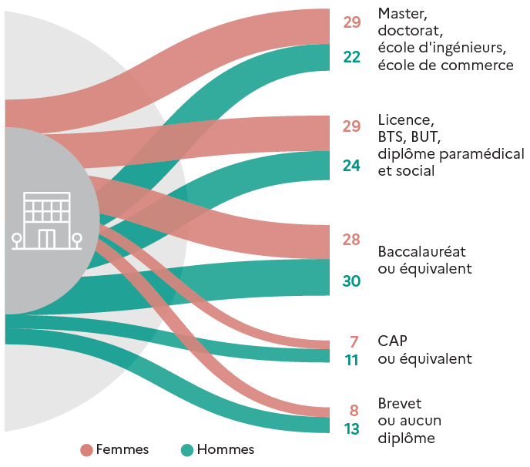

 |  |  | L’état de l’École 2025, DEPP
Lecture : en moyenne sur 2021, 2022 et 2023, 29 % des femmes et 22 % des hommes sortent de formation initiale avec un diplôme de master, un doctorat, un diplôme d'école d'ingénieurs ou d'école de commerce.
Note : en raison des arrondis, les totaux peuvent différer de la somme des éléments qui les composent.
Champ : France hors Mayotte.
Source : Insee, enquêtes Emploi ; traitement DEPP.

Moyenne 2020, 2021 et 2022 | Femmes | Hommes
Master, doctorat, école d’ingénieurs, école de commerce | 29 | 22
Licence, BTS, BUT, diplôme paramédical et social | 29 | 24
Baccalauréat ou équivalent | 28 | 30
CAP ou équivalent | 7 | 11
Brevet, aucun diplôme | 8 | 13

Figure 34.5 web
31.5web - Écarts de scores entre filles et garçons par discipline
 | Espagnol (compréhension orale) - 2022 | Allemand (compréhension orale) - 2022 | Français - 2021 | Anglais (compréhension orale) - 2022 | Sciences - 2018 | Histoire-géographie - 2023 | Mathématiques - 2019
Fin de CM2 |  | 20 | 17 | 26 | 2 | -5 | -18
Fin de 3e | 36 | 27 | 24 | 17 | -1 | -4 | -16

Lecture : en 2022, l’écart de scores entre filles et des garçons de CM2 en compréhension de l’oral de l’allemand est de 20 points de score standardisé.

Note : les histogrammes hachurés correspondent à des écarts de scores entre filles et garçons non significatifs
Champ : élèves de CM2 et de troisième des établissements publics + privés sous contrat, France hors Mayotte.
Source : DEPP, enquêtes Cedre 2017 à 2023.

 | Fin de CM2 | Fin de 3e
Espagnol (compréhension orale) - 2022 |  | 36
Allemand (compréhension orale) - 2022 | 20 | 27
Français - 2021 | 17 | 24
Anglais (compréhension orale) - 2022 | 26 | 17
Sciences - 2018 | 2 | -1
Histoire-géographie - 2023 | -5 | -4
Mathématiques - 2019 | -18 | -16

